상품제안서
다즐 어반 친환경 오코텍스 자석 투포켓 프리미엄 에코백(고급케이스 포함) | 상품코드: F33108

 |  |  |  |  |  |  | 02-412-0044 | www.easy1.co.kr
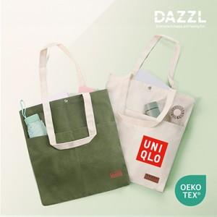

【상세/제작정보】 | 택배비: 50개입 6,000원 (vat별도) / 롯데택배

【인쇄/포장옵션】 | 풀칼라 / 포장지포장

【공급단가】 | 수량 | 100~ | 300~ | 500~ | 1,000~ | 3,000~
*VAT별도 | 단가 | 4,000원 | 3,930원 | 3,840원 | 3,740원 | 3,680원

【상품 URL】 | http://www.easy1.co.kr/src/goods_detail.php?gdno=33108

